topology 기능개요
EDIT MODE (팝업)

1. NODES
 | 장비추가 팝업 | 도형추가 팝업 | 텍스트 추가 팝업 | 이미지 추가 팝업
기본정보 | 장비명, IP Address, 위치정보 | TEXT(라벨), background-color, border | TEXT, font-color, font-size, background-color
등록된 정보 | 등록된 장비 정보(장비명, IP등) | X | X | <로컬에서 이미지 추가>
라벨 스타일 | font-color, font-size, background-color | font-color, font-size, background-color | X

2. EDGES
 | 직선 | 다각선
기본정보 | 장비 간 interface명, IP Address 또는 라벨, 라인 종류 | 장비 간 interface명, IP Address 또는 라벨, 라인 종류
등록된 정보 | (해당 장비 interface) | (해당 장비 interface)
라벨 스타일 | font-color, font-size, background-color | font-color, font-size, background-color
라인 종류(선 종류나 장비별 사용할 수 있는 선 구분 등)
?

장비(도형) 또는 라인

 | 기능 | FIGURE
장비(도형) | Clustering, Resize, Rotate | 동그란 도형 안에 SVG이미지 등
라인 | OVERVIEW, LABEL{도형 · 라인} ON/OFF | 점선, 다각선, 색깔 등으로 회선 구분

회선 범례

회선 및 노드 범례에 따른 색 협의 필요
!
 | 양호 | 불량
NODE | / | 회선 불량 시 장비 색 또는 애니메이션 노출
EDGE | 회선 애니메이션 고려 | 회선 애니메이션 또는 회선 색 변경

MOUSE EVENTS
!
EDIT MODE와 SELECT MODE에 따른 CONTEXT MENU 적용
& CONTEXT MENU 목록
 | LEFT MOUSE DOWN | RIGHT MOUSE DOWN
장비(도형) | 장비(도형) 선택 | SHOW CONTEXTMENU
그룹 | 그룹 내 모든 장비(도형), 라인 선택 | SHOW CONTEXTMENU
라인 | 라인 선택 | SHOW CONTEXTMENU
canvas | X | SHOW CONTEXTMENU

1. 장비 CONTEXT MENU

이름 | EDIT MODE | SELECT MODE
장비 설정변경 | O | X
이름 변경 | O | X
그룹 | O | X
그룹 해제(그룹有) | O | X
앞으로 | O | X
뒤로 | O | X
ZOOM IN | O | O
ZOOM OUT | O | O
장비 속성 | X | 장비 정보 보기(팝업)

2. 그룹 CONTEXT MENU

이름 | EDIT MODE | SELECT MODE
그룹 수정 | O | X
이름 변경 | O | X
그룹 해제 | O | X
앞으로 | O | X
뒤로 | O | X
ZOOM IN | O | O
ZOOM OUT | O | O
그룹 속성 | X | O

3. 라인 CONTEXT MENU

이름 | EDIT MODE | SELECT MODE
라인 설정변경 | O | X
앞으로 | O | X
뒤로 | O | X
라인 속성 | X | O

4. canvas CONTEXT MENU

이름 | EDIT MODE | SELECT MODE
맵 클리어 | O | X
ZOOM IN | O | O
ZOOM OUT | O | O
장비 추가 | O | X
UNDO | O | X
REDO | O | X

NAVIGATION BAR

1. TREE VIEW
 | 장비 추가 | 장비 삭제 | 장비 변경
CONTEXTMENU | 장비 추가 팝업 | 해당 장비 삭제 | 장비명, IP Address, 위치정보

라이브러리 고려사항

1. 차트 지원
2. 애니메이션 지원

참고 이미지 파일

그림 1[상무님께서 참고하라고 주신 이미지파일]
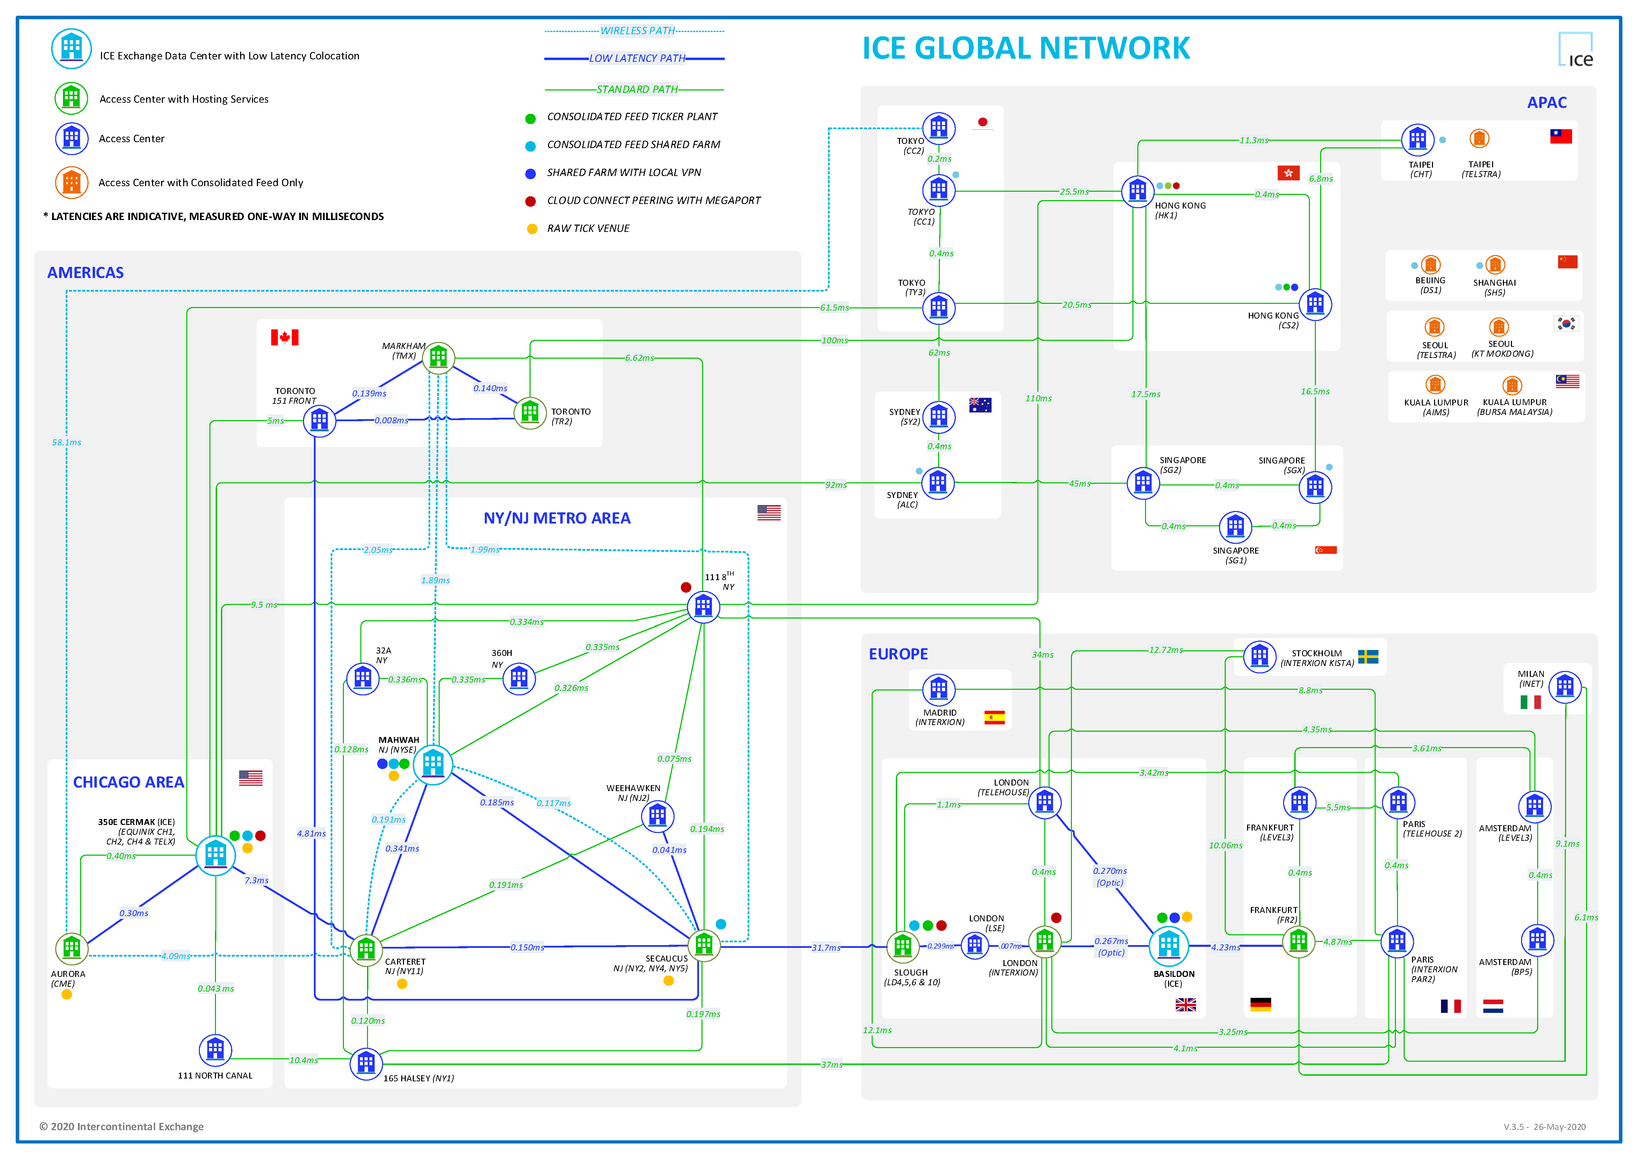
 |  |  |  | -> EDGE 교차점에서 BRIDGE
 |  |  |  | -> NODE에서 선 나올 때 겹치지 않게 표출
 |  |  |  | -> 아이콘 모양 일정하게

vis-network.js
라이브러리 수정 리스트

1. group box
2. Clustering
3. resize nodes
4. overview

group box

① Rendring Events
--> Node와 Edge를 모두 그린 후에 afterDrawing event로 canvas에 박스 그림
장점:
- box내 노드들이 움직일 때마다 box크기 변경됨
- group 내 노드들의 update, remove, add 쉬움
단점:
- 박스 선택 및 움직임 불가능 (canvas내에서 마우스 무브 시 항상 afterDrawing event 호출 )

② Custom Shape
--> vis-network.js의 ctxRenderer에 custom으로 box그림
장점:
- 박스 선택 및 움직임 가능 :: 느림-> 개선 예정
단점:
- event처리 필요
1) groupbox 움직일 때 group내 노드 같이 움직임
2) group내 노드 움직일 때 박스 사이즈 조정
- hover또는 select 시 groupbox가 box내의 노드위로 올라옴
- 반드시 가장 먼저 node Dataset에 추가되어야함 (->node뒤로 보내기 위해서)

Clustering

